6502
109 istruzioni totali non considerando le 39 Zero Page che, in un computer da 256 byte, sono esattamente le stesse di quelle Absolute.
https://www.masswerk.at/6502/6502_instruction_set.html
Example: LDA # = A9 |  | LO NIBBLE
 |  | ‐0 | ‐1 | ‐2 | ‐3 | ‐4 | ‐5 | ‐6 | ‐7 | ‐8 | ‐9 | ‐A | ‐B | ‐C | ‐D | ‐E | ‐F
HI NIBBLE | 0‐ | BRK impl | ORA X,ind |  |  |  | ORA zpg | ASL zpg |  | PHP impl | ORA # | ASL A |  |  | ORA abs | ASL abs |  |  |  | BRK | Non implementate nel computer BEAM
 | 1‐ | BPL rel | ORA ind,Y |  |  |  | ORA zpg,X | ASL zpg,X |  | CLC impl | ORA abs,Y |  |  |  | ORA abs,X | ASL abs,X |  |  |  | CLD
 | 2‐ | JSR abs | AND X,ind |  |  | BIT zpg | AND zpg | ROL zpg |  | PLP impl | AND # | ROL A |  | BIT abs | AND abs | ROL abs |  |  |  | SED
 | 3‐ | BMI rel | AND ind,Y |  |  |  | AND zpg,X | ROL zpg,X |  | SEC impl | AND abs,Y |  |  |  | AND abs,X | ROL abs,X
 | 4‐ |  | EOR X,ind |  |  |  | EOR zpg | LSR zpg |  | PHA impl | EOR # | LSR A |  | JMP abs | EOR abs | LSR abs
 | 5‐ | BVC rel | EOR ind,Y |  |  |  | EOR zpg,X | LSR zpg,X |  |  | EOR abs,Y |  |  |  | EOR abs,X | LSR abs,X
 | 6‐ | RTS impl | ADC X,ind |  |  |  | ADC zpg | ROR zpg |  | PLA impl | ADC # | ROR A |  | JMP ind | ADC abs | ROR abs |  | Istruzioni totali | 148
 | 7‐ | BVS rel | ADC ind,Y |  |  |  | ADC zpg,X | ROR zpg,X |  |  | ADC abs,Y |  |  |  | ADC abs,X | ROR abs,X |  | Istruzioni Zero Page | 39
 | 8‐ |  | STA X,ind |  |  | STY zpg | STA zpg | STX zpg |  | DEY impl |  | TXA impl |  | STY abs | STA abs | STX abs
 | 9‐ | BCC rel | STA ind,Y |  |  | STY zpg,X | STA zpg,X | STX zpg,Y |  | TYA impl | STA abs,Y | TXS impl |  |  | STA abs,X
Si evince il ragguppamento delle istruzioni effettuato durante la progettazione del 6502.
 | A‐ | LDY # | LDA X,ind | LDX # |  | LDY zpg | LDA zpg | LDX zpg |  | TAY impl | LDA # | TAX impl |  | LDY abs | LDA abs | LDX abs
 | B‐ | BCS rel | LDA ind,Y |  |  | LDY zpg,X | LDA zpg,X | LDX zpg,Y |  | CLV impl | LDA abs,Y | TSX impl |  | LDY abs,X | LDA abs,X | LDX abs,Y
 | C‐ | CPY # | CMP X,ind |  |  | CPY zpg | CMP zpg | DEC zpg |  | INY impl | CMP # | DEX impl |  | CPY abs | CMP abs | DEC abs
 | D‐ | BNE rel | CMP ind,Y |  |  |  | CMP zpg,X | DEC zpg,X |  | CLD impl | CMP abs,Y |  |  |  | CMP abs,X | DEC abs,X
 | E‐ | CPX # | SBC X,ind |  |  | CPX zpg | SBC zpg | INC zpg |  | INX impl | SBC # | NOP impl |  | CPX abs | SBC abs | INC abs
 | F‐ | BEQ rel | SBC ind,Y |  |  |  | SBC zpg,X | INC zpg,X |  | SED impl | SBC abs,Y |  |  |  | SBC abs,X | INC abs,X

 |  |  |  |  |  |  |  |  |  |  |  |  |  |  |  |  |  |  |  |  |  | Accumulator, Implicit, Relative, and Indirect = PARN

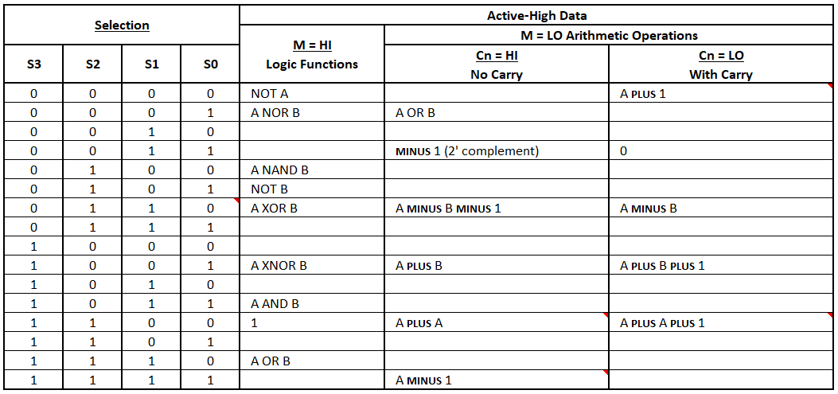
 | Instruction | Accumulator | Relative | Implicito | Immediate | Zero Page | Zero Page, X | Zero Page, Y | Absolute | Absolute, X | Absolute, Y | Indirect, X | Indirect, Y | Indirect | Addressing Modes
 | ADC |  |  |  | ✔ | ✔ | ✔ |  | ✔ | ✔ | ✔ | ✔ | ✔ |  | 8
 | AND |  |  |  | ✔ | ✔ | ✔ |  | ✔ | ✔ | ✔ | ✔ | ✔ |  | 8
 | ASL | ✔ |  |  |  | ✔ | ✔ |  | ✔ | ✔ |  |  |  |  | 5
 | BCC |  | ✔ |  |  |  |  |  |  |  |  |  |  |  | 1
 | BCS |  | ✔ |  |  |  |  |  |  |  |  |  |  |  | 1
 | BEQ |  | ✔ |  |  |  |  |  |  |  |  |  |  |  | 1
 | BIT |  |  |  |  | ✔ |  |  | ✔ |  |  |  |  |  | 2
 | BMI |  | ✔ |  |  |  |  |  |  |  |  |  |  |  | 1
 | BNE |  | ✔ |  |  |  |  |  |  |  |  |  |  |  | 1
 | BPL |  | ✔ |  |  |  |  |  |  |  |  |  |  |  | 1
 | BRK |  |  | ✔ |  |  |  |  |  |  |  |  |  |  | 1
 | BVC |  | ✔ |  |  |  |  |  |  |  |  |  |  |  | 1
 | BVS |  | ✔ |  |  |  |  |  |  |  |  |  |  |  | 1
 | CLC |  |  | ✔ |  |  |  |  |  |  |  |  |  |  | 1
 | CLD |  |  | ✔ |  |  |  |  |  |  |  |  |  |  | 1
 | CLV |  |  | ✔ |  |  |  |  |  |  |  |  |  |  | 1
 | CMP |  |  |  | ✔ | ✔ | ✔ |  | ✔ | ✔ | ✔ | ✔ | ✔ |  | 8
 | CPX |  |  |  | ✔ | ✔ |  |  | ✔ |  |  |  |  |  | 3
 | CPY |  |  |  | ✔ | ✔ |  |  | ✔ |  |  |  |  |  | 3
 | DEC |  |  |  |  | ✔ | ✔ |  | ✔ | ✔ |  |  |  |  | 4
 | DEX |  |  | ✔ |  |  |  |  |  |  |  |  |  |  | 1
 | DEY |  |  | ✔ |  |  |  |  |  |  |  |  |  |  | 1
 | EOR |  |  |  | ✔ | ✔ | ✔ |  | ✔ | ✔ | ✔ | ✔ | ✔ |  | 8
 | INC |  |  |  |  | ✔ | ✔ |  | ✔ | ✔ |  |  |  |  | 4
 | INX |  |  | ✔ |  |  |  |  |  |  |  |  |  |  | 1
 | INY |  |  | ✔ |  |  |  |  |  |  |  |  |  |  | 1
 | JMP |  |  |  |  |  |  |  | ✔ |  |  |  |  | ✔ | 2
 | JSR |  |  |  |  |  |  |  | ✔ |  |  |  |  |  | 1
 | LDA |  |  |  | ✔ | ✔ | ✔ |  | ✔ | ✔ | ✔ | ✔ | ✔ |  | 8
 | LDX |  |  |  | ✔ | ✔ |  | ✔ | ✔ |  | ✔ |  |  |  | 5
 | LDY |  |  |  | ✔ | ✔ | ✔ |  | ✔ | ✔ |  |  |  |  | 5
 | LSR | ✔ |  |  |  | ✔ | ✔ |  | ✔ | ✔ |  |  |  |  | 5
 | NOP |  |  | ✔ |  |  |  |  |  |  |  |  |  |  | 1
 | ORA |  |  |  | ✔ | ✔ | ✔ |  | ✔ | ✔ | ✔ | ✔ | ✔ |  | 8
 | PHA |  |  | ✔ |  |  |  |  |  |  |  |  |  |  | 1
 | PHP |  |  | ✔ |  |  |  |  |  |  |  |  |  |  | 1
 | PLA |  |  | ✔ |  |  |  |  |  |  |  |  |  |  | 1
 | PLP |  |  | ✔ |  |  |  |  |  |  |  |  |  |  | 1
 | ROL | ✔ |  |  |  | ✔ | ✔ |  | ✔ | ✔ |  |  |  |  | 5
 | ROR | ✔ |  |  |  | ✔ | ✔ |  | ✔ | ✔ |  |  |  |  | 5
 | RTS |  |  | ✔ |  |  |  |  |  |  |  |  |  |  | 1
 | SBC |  |  |  | ✔ | ✔ | ✔ |  | ✔ | ✔ | ✔ | ✔ | ✔ |  | 8
 | SEC |  |  | ✔ |  |  |  |  |  |  |  |  |  |  | 1
 | SED |  |  | ✔ |  |  |  |  |  |  |  |  |  |  | 1
 | STA |  |  |  |  | ✔ | ✔ |  | ✔ | ✔ | ✔ | ✔ | ✔ |  | 7
 | STX |  |  |  |  | ✔ |  | ✔ | ✔ |  |  |  |  |  | 3
 | STY |  |  |  |  | ✔ | ✔ |  | ✔ |  |  |  |  |  | 3
 | TAX |  |  | ✔ |  |  |  |  |  |  |  |  |  |  | 1
 | TAY |  |  | ✔ |  |  |  |  |  |  |  |  |  |  | 1
 | TSX |  |  | ✔ |  |  |  |  |  |  |  |  |  |  | 1
 | TXA |  |  | ✔ |  |  |  |  |  |  |  |  |  |  | 1
 | TXS |  |  | ✔ |  |  |  |  |  |  |  |  |  |  | 1
 | TYA |  |  | ✔ |  |  |  |  |  |  |  |  |  |  | 1
 | Totale istruzioni | 4 | 8 | 22 | 11 | 21 | 16 | 2 | 23 | 15 | 9 | 8 | 8 | 1 | 148
 |  |  |  |  |  | ZERO PAGE
Ci sono 13 indirizzamenti possibili, ma 3 sono quelli di Zero Page - che escludo - e ne restano dunque 10, pertanto le istruzioni totali passano da 148 a 109

2
Opcode | ALU | ALU | M S3 S2 S1 S0 | M | C | Hex | Dec | Addr. | Hex add | J+L | Hex | Dec | Opcode
ADC # | Sì | A Plus B | 01001 | 0 | 1 | 9 | 9 | # | 001 | 00101001 | 29 | 41 | ADC #* |  |  | 0 |  | 0 |  |  |  |  |  |  |  |  |  |  |  |  |  |  | Operation | M | S3 | S2 | S1 | S0 | Cn | HEX
ADC abs | Sì | A Plus B | 01001 | 0 | 1 | 9 | 9 | abs | 010 | 01001001 | 49 | 73 | ADC abs* |  |  | 1 |  | 1 |  |  |  |  |  |  |  |  |  |  |  |  |  |  | A plus 1 | 0 | 0 | 0 | 0 | 0 | 0 | 0 | Count of Opcode | ALU
ADC abs,X | Sì | A Plus B | 01001 | 0 | 1 | 9 | 9 | abs,X | 011 | 01101001 | 69 | 105 | ADC abs,X* |  |  | 10 |  | 2 |  |  |  |  |  |  |  |  |  |  |  |  |  |  | Zero | 0 | 0 | 0 | 1 | 1 | 0 | 3 | Addr. | Sì | No | Grand Total
ADC abs,Y | Sì | A Plus B | 01001 | 0 | 1 | 9 | 9 | abs,Y | 100 | 10001001 | 89 | 137 | ADC abs,Y* |  |  | 111 |  | 7 |  |  |  |  |  |  |  |  |  |  |  |  |  |  | A minus B | 0 | 0 | 1 | 1 | 0 | 0 | 6 | # | 8 | 3 | 11
ADC ind,X | Sì | A Plus B | 01001 | 0 | 1 | 9 | 9 | ind,X | 101 | 10101001 | A9 | 169 | ADC ind,X* |  |  | 100 |  | 4 |  |  |  |  |  |  |  |  |  |  |  |  |  |  | CMP | 0 | 0 | 1 | 1 | 1 | 0 | 7 | A | 3 | 3 | 6
ADC ind,Y | Sì | A Plus B | 01001 | 0 | 1 | 9 | 9 | ind,Y | 110 | 11001001 | C9 | 201 | ADC ind,Y* |  |  | 11 |  | 3 |  |  |  |  |  |  |  |  |  |  |  |  |  |  | One | 0 | 0 | 0 | 1 | 1 | 1 | 3 | abs | 12 | 11 | 23
AND # | Sì | A AND B | 11011 | 1 | x | 1B | 27 | # | 001 | 00111011 | 3B | 59 | AND #* |  |  | 101 |  | 5 |  |  |  |  |  |  |  |  |  |  |  |  |  |  | A plus B | 0 | 1 | 0 | 0 | 1 | 1 | 9 | abs,X | 9 | 6 | 15
AND abs | Sì | A AND B | 11011 | 1 | x | 1B | 27 | abs | 010 | 01011011 | 5B | 91 | AND abs* |  |  | 110 |  | 6 |  |  |  |  |  |  |  |  |  |  |  |  |  |  | A plus A | 0 | 1 | 1 | 0 | 0 | 1 | C | abs,Y | 6 | 3 | 9
Originale 6502
AND abs,X | Sì | A AND B | 11011 | 1 | x | 1B | 27 | abs,X | 011 | 01111011 | 7B | 123 | AND abs,X* |  |  | 111 |  | 7 |  |  |  |  |  |  |  |  |  |  |  |  |  |  | A minus 1 | 0 | 1 | 1 | 1 | 1 | 1 | F | impl | 7 | 14 | 21
AND abs,Y | Sì | A AND B | 11011 | 1 | x | 1B | 27 | abs,Y | 100 | 10011011 | 9B | 155 | AND abs,Y* |  |  |  |  |  |  |  |  |  |  |  |  |  |  |  |  |  |  |  | not A | 1 | 0 | 0 | 0 | 0 | x | 10 | ind |  | 1 | 1
AND ind,X | Sì | A AND B | 11011 | 1 | x | 1B | 27 | ind,X | 101 | 10111011 | BB | 187 | AND ind,X* |  |  |  |  |  |  |  |  |  |  |  |  |  |  |  |  |  |  |  | A xor B | 1 | 0 | 1 | 1 | 0 | x | 16 | ind,Y | 6 | 3 | 9
AND ind,Y | Sì | A AND B | 11011 | 1 | x | 1B | 27 | ind,Y | 110 | 11011011 | DB | 219 | AND ind,Y* |  |  |  |  |  |  |  |  |  |  |  |  |  |  |  |  |  |  |  | B** | 1 | 1 | 0 | 1 | 0 | x | 1A | ind,X | 6 | 3 | 9
ASL A | Sì | A Plus A | 01100 | 0 | 1 | C | 12 | A | 111 | 11101100 | EC | 236 | ASL A* |  |  |  |  |  |  |  |  |  |  |  |  |  |  |  |  |  |  |  | A and B | 1 | 1 | 0 | 1 | 1 | x | 1B | rel |  | 8 | 8
ASL abs | Sì | A Plus A | 01100 | 0 | 1 | C | 12 | abs | 010 | 01001100 | 4C | 76 | ASL abs* |  |  |  |  |  |  |  |  |  |  |  |  |  |  |  |  |  |  |  | A or B | 1 | 1 | 1 | 1 | 0 | x | 1E | Grand Total | 57 | 55 | 112
ASL abs,X | Sì | A Plus A | 01100 | 0 | 1 | C | 12 | abs,X | 011 | 01101100 | 6C | 108 | ASL abs,X*
BCC rel | No |  | 10010 | 1 |  |  |  | rel | 000 | 00010010 | 12 | 18 | BCC rel |  |  |  |  |  |  |  |  |  |  |  |  |  |  |  |  |  |  |  | Address mode | Hex
BCS rel | No |  | 10010 | 1 |  |  |  | rel | 001 | 00110010 | 32 | 50 | BCS rel |  |  |  |  |  |  |  |  |  |  |  |  |  |  |  |  |  |  |  | A plus 1 | 0
BEQ rel | No |  | 10010 | 1 |  |  |  | rel | 010 | 01010010 | 52 | 82 | BEQ rel |  |  |  |  |  |  |  |  |  |  |  |  |  |  |  |  |  |  |  | Zero | 0
BIT abs | Sì | A AND B | 11011 | 1 | x | 1B | 27 | abs | 111 | 11111011 | FB | 251 | BIT abs* |  |  |  |  |  |  |  |  |  |  |  |  |  |  |  |  |  |  |  | A minus B | 0
BMI rel | No |  | 10010 | 1 |  |  |  | rel | 100 | 10010010 | 92 | 146 | BMI rel |  |  |  |  |  |  |  |  |  |  |  |  |  |  |  |  |  |  |  | CMP | 0
BNE rel | No |  | 10010 | 1 |  |  |  | rel | 011 | 01110010 | 72 | 114 | BNE rel |  |  |  |  |  |  |  |  |  |  |  |  |  |  |  |  |  |  |  | One | 0
BPL rel | No |  | 10010 | 1 |  |  |  | rel | 101 | 10110010 | B2 | 178 | BPL rel |  |  |  |  |  |  |  |  |  |  |  |  |  |  |  |  |  |  |  | A plus B | 0
BVC rel | No |  | 10010 | 1 |  |  |  | rel | 110 | 11010010 | D2 | 210 | BVC rel |  |  |  |  |  |  |  |  |  |  |  |  |  |  |  |  |  |  |  | A plus A | 0
BVS rel | No |  | 10010 | 1 |  |  |  | rel | 111 | 11110010 | F2 | 242 | BVS rel |  |  |  |  |  |  |  |  |  |  |  |  |  |  |  |  |  |  |  | A minus 1 | 0
CLC impl | Sì | Zero | 00011 | 0 | 0 | 3 | 3 | impl | 001 | 00100011 | 23 | 35 | CLC impl* |  |  |  |  |  |  |  |  |  |  |  |  |  |  |  |  |  |  |  | not A | 1
CLV impl | Sì | Zero | 00011 | 0 | 0 | 3 | 3 | impl | 010 | 01000011 | 43 | 67 | CLV impl* |  |  |  |  |  |  |  |  |  |  |  |  |  |  |  |  |  |  |  | A xor B | 1
CMP # | Sì | A Minus B | 00111 | 1 | 0 | 7 | 7 | # | 001 | 00100111 | 27 | 39 | CMP #* |  |  |  |  |  |  |  |  |  |  |  |  |  |  |  |  |  |  |  | B** | 1
CMP abs | Sì | A Minus B | 00111 | 1 | 0 | 7 | 7 | abs | 010 | 01000111 | 47 | 71 | CMP abs* |  |  |  |  |  |  |  |  |  |  |  |  |  |  |  |  |  |  |  | A and B | 1
CMP abs,X | Sì | A Minus B | 00111 | 1 | 0 | 7 | 7 | abs,X | 011 | 01100111 | 67 | 103 | CMP abs,X* |  |  |  |  |  |  |  |  |  |  |  |  |  |  |  |  |  |  |  | A or B | 1
CMP abs,Y | Sì | A Minus B | 00111 | 1 | 0 | 7 | 7 | abs,Y | 100 | 10000111 | 87 | 135 | CMP abs,Y* | ALU Mode | Address Mode | R/C | 0 | 1 | 2 | 3 | 4 | 5 | 6 | 7 | 8 | 9 | A | B | C | D | E | F
CMP ind,X | Sì | A Minus B | 00111 | 1 | 0 | 7 | 7 | ind,X | 101 | 10100111 | A7 | 167 | CMP ind,X* | ALU Arithmetic | A, Imp, Rel, Ind | 0 | HLT impl | JMP ind |  | SEC impl* |  |  | CPX #* | CPY #* | PLA impl | PHA impl |  | TAX impl | TAY impl | TSX impl |  | NOP impl | Add modes | Short | Group | Opcodes | Con ALU | No ALU |  | Group
CMP ind,Y | Sì | A Minus B | 00111 | 1 | 0 | 7 | 7 | ind,Y | 110 | 11000111 | C7 | 199 | CMP ind,Y* | ALU Logic |  | 1 | OUT impl | RTS impl | BCC rel |  |  |  |  |  | PLP impl | PHP impl |  | TXA impl | TYA impl | TXS impl |  |  | IM Immediate # | # | 0 | 11 | 8 | 3 |  | 1
CPX # | Sì | A Minus B | 00110 | 0 | 0 | 6 | 6 | # | 000 | 00000110 | 6 | 6 | CPX #* | ALU A | Immediate # | 2 |  |  |  | CLC impl* | LDX # | LDY # | SBC #* | CMP #* | LDA # | ADC #* |  |  |  |  |  |  | AB Absolute | abs | 1 | 23 | 12 | 11 |  | 10
CPX abs | Sì | A Minus B | 00110 | 0 | 0 | 6 | 6 | abs | 111 | 11100110 | E6 | 230 | CPX abs* | ALU L |  | 3 |  |  | BCS rel |  |  |  | EOR #* |  |  |  |  | AND #* |  |  | ORA #* |  | AX Absolute, X | abs,X | 2 | 15 | 9 | 6 |  | 11
CPY # | Sì | A Minus B | 00111 | 1 | 0 | 7 | 7 | # | 000 | 00000111 | 7 | 7 | CPY #* | ALU A | Absolute | 4 | INC abs* | JSR abs |  | CLV impl* | LDX abs | LDY abs | SBC abs* | CMP abs* | LDA abs | ADC abs* | STA abs |  | ASL abs* | LSR abs |  | DEC abs* | AY Absolute, Y | abs,Y | 3 | 9 | 6 | 3 |  | 100
CPY abs | Sì | A Minus B | 00111 | 1 | 0 | 7 | 7 | abs | 111 | 11100111 | E7 | 231 | CPY abs* | ALU L |  | 5 |  | JMP abs | BEQ rel |  | STX abs | STY abs | EOR abs* |  |  |  |  | AND abs* | ROL abs | ROR abs | ORA abs* |  | IX Indirect, X | ind,X | 4 | 9 | 6 | 3 |  | 101
DEA A | Sì | A Minus 1 | 01111 | 0 | 1 | F | 15 | A | 111 | 11101111 | EF | 239 | DEA A* | ALU A | Absolute, X | 6 | INC abs,X* |  |  |  |  | LDY abs,X | SBC abs,X* | CMP abs,X* | LDA abs,X | ADC abs,X* | STA abs,X |  | ASL abs,X* | LSR abs,X |  | DEC abs,X* | IY Indirect, Y | ind,Y | 5 | 9 | 6 | 3 |  | 110
DEC abs | Sì | A Minus 1 | 01111 | 0 | 1 | F | 15 | abs | 010 | 01001111 | 4F | 79 | DEC abs* | ALU L |  | 7 |  |  | BNE rel |  |  |  | EOR abs,X* |  |  |  |  | AND abs,X* | ROL abs,X | ROR abs,X | ORA abs,X* |  | RE Relative | rel | 6 | 8 |  | 8 |  | 110
DEC abs,X | Sì | A Minus 1 | 01111 | 0 | 1 | F | 15 | abs,X | 011 | 01101111 | 6F | 111 | DEC abs,X* | ALU A | Absolute, Y | 8 |  |  |  |  | LDX abs,Y |  | SBC abs,Y* | CMP abs,Y* | LDA abs,Y | ADC abs,Y* | STA abs,Y |  |  |  |  |  | AA Accumulator | A | 7 | 6 | 3 | 3 |  | 111
DEX impl | Sì | A Minus 1 | 01111 | 0 | 1 | F | 15 | impl | 101 | 10101111 | AF | 175 | DEX impl* | ALU L |  | 9 |  |  | BMI rel |  |  |  | EOR abs,Y* |  |  |  |  | AND abs,Y* |  |  | ORA abs,Y* |  | IP Implied | impl | 8 | 21 | 7 | 14 |  | 0
DEY impl | Sì | A Minus 1 | 01111 | 0 | 1 | F | 15 | impl | 110 | 11001111 | CF | 207 | DEY impl* | ALU A | Indexed X | A | INX impl* |  |  |  |  |  | SBC ind,X* | CMP ind,X* | LDA ind,X | ADC ind,X* | STA ind,X |  |  |  |  | DEX impl* | IN Indirect | ind | 9 | 1 |  | 1 |  | 0
EOR # | Sì | A XOR B | 10110 | 1 | x | 16 | 22 | # | 001 | 00110110 | 36 | 54 | EOR #* | ALU L |  | B |  |  | BPL rel |  | STY ind,X |  | EOR ind,X* |  |  |  |  | AND ind,X* |  |  | ORA ind,X* |  |  |  |  | 112 | 57 | 55
EOR abs | Sì | A XOR B | 10110 | 1 | x | 16 | 22 | abs | 010 | 01010110 | 56 | 86 | EOR abs* | ALU A | Indexed Y | C | INY impl* |  |  |  |  |  | SBC ind,Y* | CMP ind,Y* | LDA ind,Y | ADC ind,Y* | STA ind,Y |  |  |  |  | DEY impl*
EOR abs,X | Sì | A XOR B | 10110 | 1 | x | 16 | 22 | abs,X | 011 | 01110110 | 76 | 118 | EOR abs,X* | ALU L |  | D |  |  | BVC rel |  | STX ind,Y |  | EOR ind,Y* |  |  |  |  | AND ind,Y* |  |  | ORA ind,Y*
Ci sono 10 indirizzamenti utilizzati. Ho assegnato un gruppo arbitrario ad ogni indirizzamento. Ogni gruppo ha un certo numero di istruzioni, delle quali un certo numero richiede ALU e un certo numero no (definito in colonna C di questo foglio; in D indico l'istruzione richiesta all'ALU).
EOR abs,Y | Sì | A XOR B | 10110 | 1 | x | 16 | 22 | abs,Y | 100 | 10010110 | 96 | 150 | EOR abs,Y* | ALU A | Miscellanea | E | INA A* |  |  |  |  |  | CPX abs* | CPY abs* |  |  |  |  | ASL A* | LSR A |  | DEA A*
EOR ind,X | Sì | A XOR B | 10110 | 1 | x | 16 | 22 | ind,X | 101 | 10110110 | B6 | 182 | EOR ind,X* | ALU L |  | F |  |  | BVS rel |  |  |  |  |  |  |  |  | BIT abs* | ROL A | ROR A
EOR ind,Y | Sì | A XOR B | 10110 | 1 | x | 16 | 22 | ind,Y | 110 | 11010110 | D6 | 214 | EOR ind,Y*
HLT impl | No |  | 00000 | 0 |  |  |  | impl | 000 | 00000000 | 0 | 0 | HLT impl |  |  |  | Istruzioni totali: |  | 112
INA A | Sì | A Plus 1 | 00000 | 0 | 0 | 0 | 0 | A | 111 | 11100000 | E0 | 224 | INA A*
INC abs | Sì | A Plus 1 | 00000 | 0 | 0 | 0 | 0 | abs | 010 | 01000000 | 40 | 64 | INC abs* |  |  |  |  |  |  |  |  |  |  |  | Manca il NOT |  |  |  | mettere gli ASL ROL etc A nelle prime due righe
STX zpg,Y e STY zpg,X sono contate fra le 39 ZP, ma in realtà vengono portate pari pari in IND ABS dunque le istruzioni non ZP sono 148 - 37 = 111; tolgo SED CLD BRK e passo a 108; aggiungo le DEA INA OUT HLT e sono a 112.
INC abs,X | Sì | A Plus 1 | 00000 | 0 | 0 | 0 | 0 | abs,X | 011 | 01100000 | 60 | 96 | INC abs,X* |  |  |  |  |  |  |  |  |  |  |  |  |  |  |  | e spostare in basso TAX etc
INX impl | Sì | A Plus 1 | 00000 | 0 | 0 | 0 | 0 | impl | 101 | 10100000 | A0 | 160 | INX impl*
INY impl | Sì | A Plus 1 | 00000 | 0 | 0 | 0 | 0 | impl | 110 | 11000000 | C0 | 192 | INY impl*
JMP abs | No |  | 10001 | 1 |  |  |  | abs | 010 | 01010001 | 51 | 81 | JMP abs
JMP ind | No |  | 00001 | 1 |  |  |  | ind | 000 | 00000001 | 1 | 1 | JMP ind
JSR abs | No |  | 00001 | 1 |  |  |  | abs | 010 | 01000001 | 41 | 65 | JSR abs
LDA # | No |  | 01000 | 1 |  |  |  | # | 001 | 00101000 | 28 | 40 | LDA #
LDA abs | No |  | 01000 | 1 |  |  |  | abs | 010 | 01001000 | 48 | 72 | LDA abs
LDA abs,X | No |  | 01000 | 1 |  |  |  | abs,X | 011 | 01101000 | 68 | 104 | LDA abs,X
LDA abs,Y | No |  | 01000 | 1 |  |  |  | abs,Y | 100 | 10001000 | 88 | 136 | LDA abs,Y
LDA ind,X | No |  | 01000 | 1 |  |  |  | ind,X | 101 | 10101000 | A8 | 168 | LDA ind,X
LDA ind,Y | No |  | 01000 | 1 |  |  |  | ind,Y | 110 | 11001000 | C8 | 200 | LDA ind,Y
LDX # | No |  | 00100 | 1 |  |  |  | # | 001 | 00100100 | 24 | 36 | LDX #
LDX abs | No |  | 00100 | 1 |  |  |  | abs | 010 | 01000100 | 44 | 68 | LDX abs
LDX abs,Y | No |  | 00100 | 1 |  |  |  | abs,Y | 100 | 10000100 | 84 | 132 | LDX abs,Y
LDY # | No |  | 00101 | 1 |  |  |  | # | 001 | 00100101 | 25 | 37 | LDY #
LDY abs | No |  | 00101 | 1 |  |  |  | abs | 010 | 01000101 | 45 | 69 | LDY abs
LDY abs,X | No |  | 00101 | 1 |  |  |  | abs,X | 011 | 01100101 | 65 | 101 | LDY abs,X
LSR A | No |  | 01101 | 1 |  |  |  | A | 111 | 11101101 | ED | 237 | LSR A
LSR abs | No |  | 01101 | 1 |  |  |  | abs | 010 | 01001101 | 4D | 77 | LSR abs
LSR abs,X | No |  | 01101 | 1 |  |  |  | abs,X | 011 | 01101101 | 6D | 109 | LSR abs,X
NOP impl | No |  | 01111 | 1 |  |  |  | impl | 000 | 00001111 | F | 15 | NOP impl
ORA # | Sì | A OR B | 11110 | 1 | x | 1E | 30 | # | 001 | 00111110 | 3E | 62 | ORA #*
ORA abs | Sì | A OR B | 11110 | 1 | x | 1E | 30 | abs | 010 | 01011110 | 5E | 94 | ORA abs*
ORA abs,X | Sì | A OR B | 11110 | 1 | x | 1E | 30 | abs,X | 011 | 01111110 | 7E | 126 | ORA abs,X*
ORA abs,Y | Sì | A OR B | 11110 | 1 | x | 1E | 30 | abs,Y | 100 | 10011110 | 9E | 158 | ORA abs,Y*
ORA ind,X | Sì | A OR B | 11110 | 1 | x | 1E | 30 | ind,X | 101 | 10111110 | BE | 190 | ORA ind,X*
ORA ind,Y | Sì | A OR B | 11110 | 1 | x | 1E | 30 | ind,Y | 110 | 11011110 | DE | 222 | ORA ind,Y*
OUT impl | No |  | 10000 | 1 |  |  |  | impl | 000 | 00010000 | 10 | 16 | OUT impl
PHA impl | No |  | 01001 | 1 |  |  |  | impl | 000 | 00001001 | 9 | 9 | PHA impl
PHP impl | No |  | 11001 | 1 |  |  |  | impl | 000 | 00011001 | 19 | 25 | PHP impl
PLA impl | No |  | 01000 | 1 |  |  |  | impl | 000 | 00001000 | 8 | 8 | PLA impl
PLP impl | No |  | 11000 | 1 |  |  |  | impl | 000 | 00011000 | 18 | 24 | PLP impl
ROL A | No |  | 11100 | 1 |  |  |  | A | 111 | 11111100 | FC | 252 | ROL A
ROL abs | No |  | 11100 | 1 |  |  |  | abs | 010 | 01011100 | 5C | 92 | ROL abs
ROL abs,X | No |  | 11100 | 1 |  |  |  | abs,X | 011 | 01111100 | 7C | 124 | ROL abs,X
ROR A | No |  | 11101 | 1 |  |  |  | A | 111 | 11111101 | FD | 253 | ROR A
ROR abs | No |  | 11101 | 1 |  |  |  | abs | 010 | 01011101 | 5D | 93 | ROR abs
ROR abs,X | No |  | 11101 | 1 |  |  |  | abs,X | 011 | 01111101 | 7D | 125 | ROR abs,X
RTS impl | No |  | 10001 | 1 |  |  |  | impl | 000 | 00010001 | 11 | 17 | RTS impl
SBC # | Sì | A Minus B | 00110 | 0 | 0 | 6 | 6 | # | 001 | 00100110 | 26 | 38 | SBC #*
SBC abs | Sì | A Minus B | 00110 | 0 | 0 | 6 | 6 | abs | 010 | 01000110 | 46 | 70 | SBC abs*
SBC abs,X | Sì | A Minus B | 00110 | 0 | 0 | 6 | 6 | abs,X | 011 | 01100110 | 66 | 102 | SBC abs,X*
SBC abs,Y | Sì | A Minus B | 00110 | 0 | 0 | 6 | 6 | abs,Y | 100 | 10000110 | 86 | 134 | SBC abs,Y*
SBC ind,X | Sì | A Minus B | 00110 | 0 | 0 | 6 | 6 | ind,X | 101 | 10100110 | A6 | 166 | SBC ind,X*
SBC ind,Y | Sì | A Minus B | 00110 | 0 | 0 | 6 | 6 | ind,Y | 110 | 11000110 | C6 | 198 | SBC ind,Y*
SEC impl | Sì | One | 00011 | 0 | 1 | 3 | 3 | impl | 000 | 00000011 | 3 | 3 | SEC impl*
STA abs | No |  | 01010 | 1 |  |  |  | abs | 010 | 01001010 | 4A | 74 | STA abs
STA abs,X | No |  | 01010 | 1 |  |  |  | abs,X | 011 | 01101010 | 6A | 106 | STA abs,X
STA abs,Y | No |  | 01010 | 1 |  |  |  | abs,Y | 100 | 10001010 | 8A | 138 | STA abs,Y
STA ind,X | No |  | 01010 | 1 |  |  |  | ind,X | 101 | 10101010 | AA | 170 | STA ind,X
STA ind,Y | No |  | 01010 | 1 |  |  |  | ind,Y | 110 | 11001010 | CA | 202 | STA ind,Y
STX abs | No |  | 10100 | 1 |  |  |  | abs | 010 | 01010100 | 54 | 84 | STX abs
STX ind,Y | No |  | 10100 | 1 |  |  |  | ind,Y | 110 | 11010100 | D4 | 212 | STX ind,Y
STY abs | No |  | 10101 | 1 |  |  |  | abs | 010 | 01010101 | 55 | 85 | STY abs
STY ind,X | No |  | 10100 | 1 |  |  |  | ind,X | 101 | 10110100 | B4 | 180 | STY ind,X
TAX impl | No |  | 01011 | 1 |  |  |  | impl | 000 | 00001011 | B | 11 | TAX impl
TAY impl | No |  | 01100 | 1 |  |  |  | impl | 000 | 00001100 | C | 12 | TAY impl
TSX impl | No |  | 01101 | 1 |  |  |  | impl | 000 | 00001101 | D | 13 | TSX impl
TXA impl | No |  | 11011 | 1 |  |  |  | impl | 000 | 00011011 | 1B | 27 | TXA impl
TXS impl | No |  | 11101 | 1 |  |  |  | impl | 000 | 00011101 | 1D | 29 | TXS impl
TYA impl | No |  | 11100 | 1 |  |  |  | impl | 000 | 00011100 | 1C | 28 | TYA impl

138
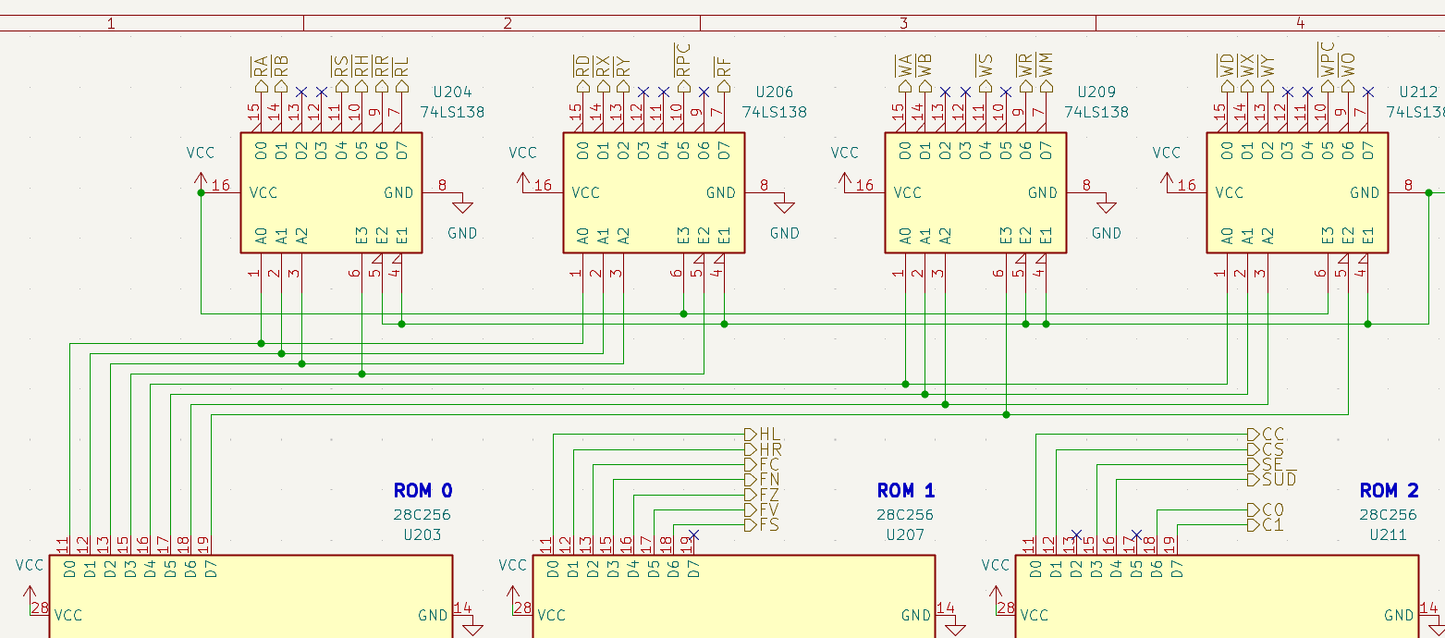
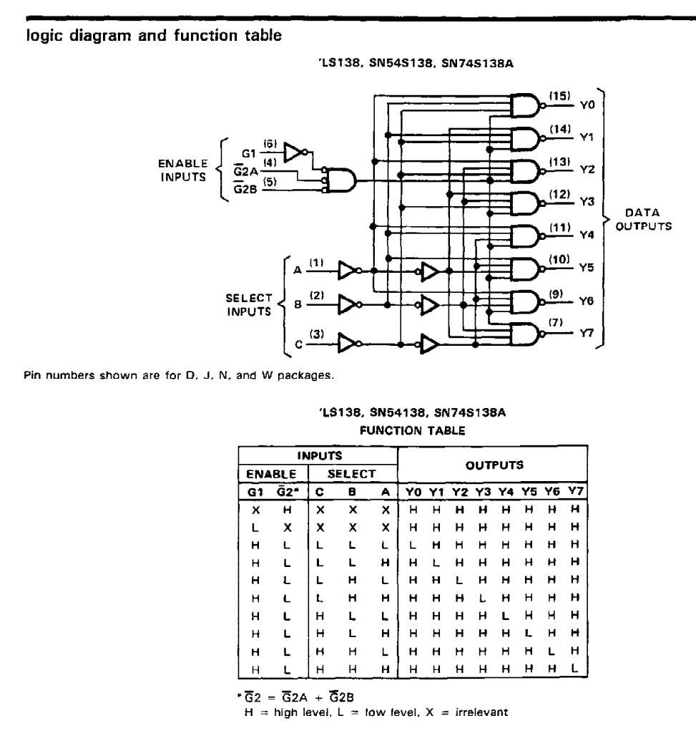

Se G1 = pin 5 = 0, allora il chip non presenta nessun output LO.

E3 | A2 | A1 | A0 | OUT | OUT | OUT | OUT
0 | 0 | 0 | 0 | X | RD | X | WD
0 | 0 | 0 | 1 | X | RX | X | WX
0 | 0 | 1 | 0 | X | RY | X | WY
0 | 0 | 1 | 1 | X | NC | X | NC
0 | 1 | 0 | 0 | X | NC | X | NC
0 | 1 | 0 | 1 | X | RPC | X | WPC
0 | 1 | 1 | 0 | X | NC | X | WO
0 | 1 | 1 | 1 | X | RF | X | NC
1 | 0 | 0 | 0 | RA | X | WA | X
1 | 0 | 0 | 1 | RB | X | WB | X
1 | 0 | 1 | 0 | NC | X | NC | X
1 | 0 | 1 | 1 | NC | X | NC | X
1 | 1 | 0 | 0 | RS | X | WS | X
1 | 1 | 0 | 1 | RH | X | NC | X
1 | 1 | 1 | 0 | RR | X | WR | X
1 | 1 | 1 | 1 | RL | X | WM | X

